상품제안서
[상패] HB-7467 | 상품코드: F23020

 |  |  |  |  |  |  | 02-412-0044 | www.easy1.co.kr
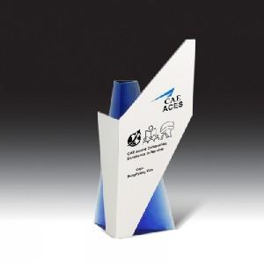

【상세/제작정보】

【인쇄/포장옵션】 | 풀칼라 / 포장불가능

【공급단가】 | 수량 | 5~ | 10~ | 30~ | 50~ | 100~
*VAT별도 | 단가 | 121,500원 | 117,450원 | 113,400원 | 109,350원 | 105,300원

【상품 URL】 | https://dev.easy1.co.kr:443/src/goods_detail.php?gdno=23020

